ORDEM BANCÁRIA
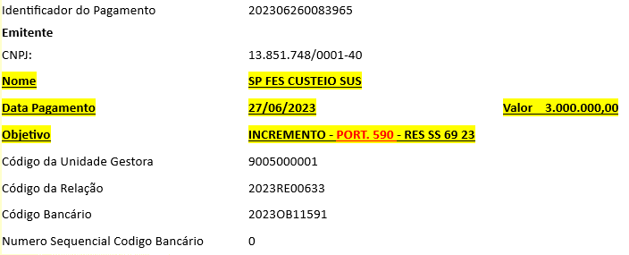

DARF

DARF
DARF
DARF

